Planilha2
Rótulos de Linha | Contagem de Gênero
F | 5
M | 12
Total Geral | 17

Planilha3
Qtd. Pessoas por Semestre
Rótulos de Linha | Contagem de Semestre
4 | 8
8 | 4
6 | 3
5 | 1
7 | 1
Total Geral | 17

Planilha4
Idade | Contagem de Idade
18 | 2
19 | 2
20 | 2
21 | 2
22 | 2
23 | 2
24 | 2
27 | 1
Ocorrência de pessoas de mesma idade
33 | 1
38 | 1

Planilha5
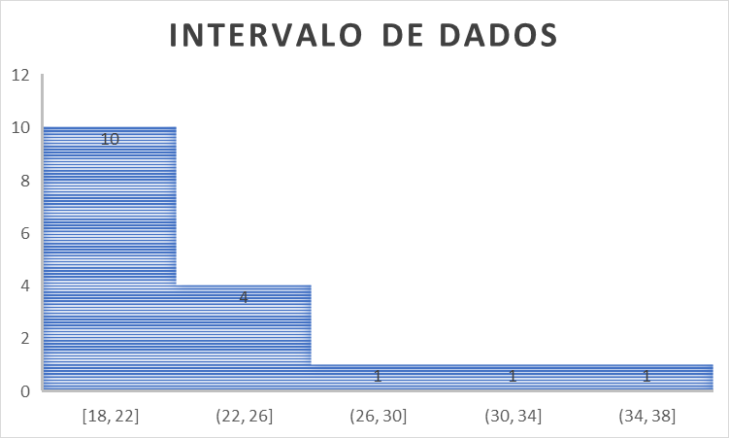

Planilha1
Idade
18 | 50% | 25%
18
19
19 |  | 19.5 | QUARTIL 1
20
20 |  | 25%
21
21
22 | (MEDIANA) |  | QUARTIL 2
22 | 50% | 25%
23
23
24 |  | 24 | QUARTIL 3
24
27 |  | 25%
33
38
 |  |  |  | disperssao e histograma
 |  |  |  | ajuda a ver o ~shape~ dos dados

 |  |  |  |  | Boxplot Gráfico
 |  |  |  |  | o grafico gera automaticamente
 |  |  |  |  | os quartis (3 medianas)
 |  |  |  |  | a media
 |  |  |  |  | e dos dados dispersos (distancia)

 |  | a reta limitando a idade são wiskers
 |  | representa os valores extremos (outlines)
 |  | o que esta fora 'não ta legal' |  |  |  | media vs mediana
 |  | (ex: idade 33 e 38 estão acima) |  |  |  | analise estatistica sempre tende a uma decisão
 |  |  |  |  |  | dificil provar algo, so com muitos dados e consistencia
 |  |  |  |  |  | prova != probabilista, evitar usar a palavra
 |  |  |  |  |  | mediana é mais dificil de entender em dados pequenos
 |  |  |  |  |  | depende do contexto e relevencia do dado

